степенная
 |  |  |  |  |  |  |  |  | А3 | А2 | А1 |  | A0
y | x1 | x2 | x4 | y | x1 | x2 | x4 | Yрегр | 0.11845723669 | 0.12488194159 | 0.15382675246 | 0.37028710993 | 1.4481503333
10.4 | 865 | 651 | 4.2 | 2.3418058061 | 6.7627295069 | 6.4785096422 | 1.4350845253 | 10.909356743 | 0.083802732127 | 0.092821200189 | 0.051759821856 | 0.5431530106
19.7 | 9571 | 865 | 13.1 | 2.9806186357 | 9.1664929722 | 6.7627295069 | 2.5726122302 | 18.72063296 | 0.64623135825 | 0.13228088418 | #N/A | #N/A
17.7 | 1334 | 915 | 4 | 2.8735646396 | 7.1959372265 | 6.8189240653 | 1.3862943611 | 12.097415569 | 12.786943143 | 21 | #N/A | #N/A
17.5 | 6944 | 944 | 5.6 | 2.8622008809 | 8.8456332563 | 6.8501261661 | 1.7227665977 | 16.289380194 | 0.67124670534 | 0.36746287873 | #N/A | #N/A
$$y_{t}=a_{0}x_{1}^{a1}∗x_{2}^{a2}∗x_{4}^{a4}$$
13.1 | 4425 | 1084 | 4.1 | 2.5726122302 | 8.3950255574 | 6.988413182 | 1.4109869737 | 14.902587461
14.4 | 4662 | 1260 | 7.3 | 2.6672282066 | 8.4471998196 | 7.1388669999 | 1.9878743482 | 16.390241045
15.1 | 2100 | 1212 | 8.7 | 2.7146947438 | 7.6496926237 | 7.1000271666 | 2.1633230257 | 14.730805734
11.9 | 1215 | 625 | 6.6 | 2.4765384001 | 7.1024993558 | 6.4377516497 | 1.887069649 | 12.065347509
13.9 | 5191 | 1795 | 10.1 | 2.6318888401 | 8.5546816358 | 7.4927603009 | 2.3125354238 | 18.099295496
19.5 | 4965 | 2851 | 12 | 2.9704144656 | 8.5101685765 | 7.9554250889 | 2.4849066498 | 19.437861958
14.5 | 2067 | 1156 | 9.2 | 2.6741486494 | 7.6338535597 | 7.0527210492 | 2.2192034841 | 14.705421308
12.5 | 2262 | 1040 | 3 | 2.5257286443 | 7.7240046567 | 6.9469759921 | 1.0986122887 | 12.8859309
19.8 | 3210 | 1421 | 10.9 | 2.9856819377 | 8.0740262161 | 7.2591161281 | 2.3887627892 | 16.474061233
19.6 | 5719 | 1872 | 7.3 | 2.9755295662 | 8.6515492439 | 7.534762657 | 1.9878743482 | 17.770872243
18.7 | 6334 | 1446 | 9.2 | 2.9285235239 | 8.7536872271 | 7.2765564027 | 2.2192034841 | 17.965074943
14.8 | 3841 | 1320 | 8.9 | 2.6946271808 | 8.2534880283 | 7.1853870156 | 2.1860512767 | 16.381834114
10.1 | 1320 | 781 | 3.5 | 2.3125354238 | 7.1853870156 | 6.6605751498 | 1.2527629685 | 11.655477673
15.8 | 2148 | 1340 | 9.6 | 2.76000994 | 7.6722924556 | 7.2004248929 | 2.2617630985 | 15.144178337
17.6 | 6509 | 1242 | 8.5 | 2.867898902 | 8.7809411136 | 7.1244782625 | 2.1400661635 | 17.535997484
14.3 | 2485 | 1098 | 10.8 | 2.6602595373 | 7.8180279385 | 7.0012456221 | 2.3795461341 | 15.319286113
19.1 | 5322 | 1488 | 8.8 | 2.9496883351 | 8.5796044515 | 7.3051882154 | 2.1747517215 | 17.460845384
11.5 | 1648 | 596 | 5.8 | 2.4423470354 | 7.4073177105 | 6.3902406671 | 1.7578579176 | 12.378825487
18.8 | 7546 | 1255 | 6.9 | 2.9338568698 | 8.9287729005 | 7.1348908516 | 1.9315214116 | 17.524378353
16.2 | 3654 | 2149 | 9.8 | 2.7850112422 | 8.2035777369 | 7.6727578966 | 2.2823823857 | 17.474985279
18.9 | 5128 | 1953 | 10.3 | 2.9391619221 | 8.5424709986 | 7.5771219309 | 2.3321438952 | 18.299115062

gretl
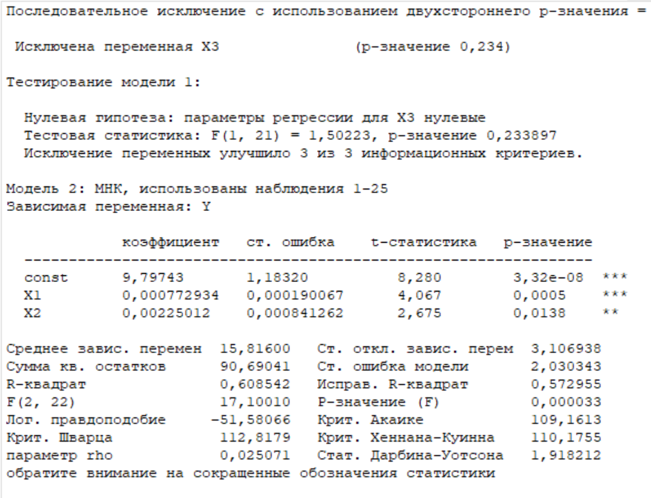
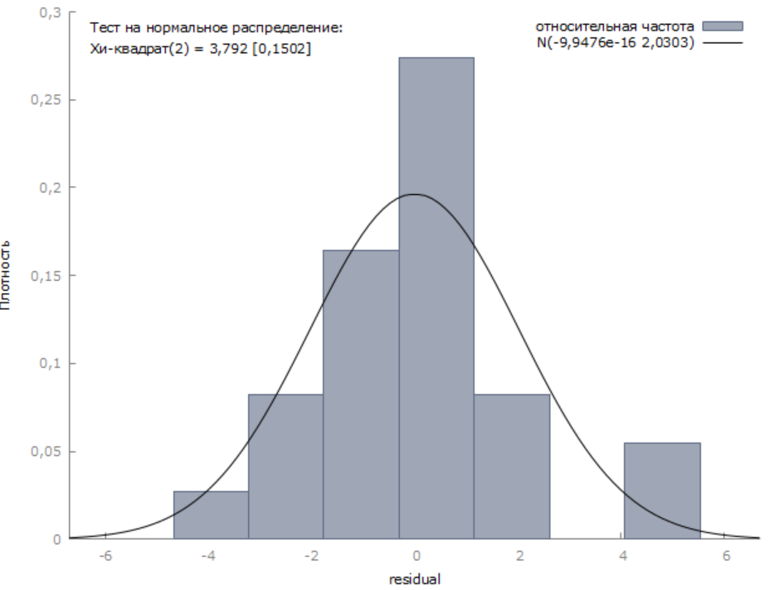
Y | X1 | X2 | X3
10.40 | 865.00 | 651.00 | 4.20
19.70 | 9571.00 | 865.00 | 13.10
17.70 | 1334.00 | 915.00 | 4.00
17.50 | 6944.00 | 944.00 | 5.60
13.10 | 4425.00 | 1084.00 | 4.10
14.40 | 4662.00 | 1260.00 | 7.30
15.10 | 2100.00 | 1212.00 | 8.70
11.90 | 1215.00 | 625.00 | 6.60
13.90 | 5191.00 | 1795.00 | 10.10
19.50 | 4965.00 | 2851.00 | 12.00
14.50 | 2067.00 | 1156.00 | 9.20
12.50 | 2262.00 | 1040.00 | 3.00
19.80 | 3210.00 | 1421.00 | 10.90
19.60 | 5719.00 | 1872.00 | 7.30
18.70 | 6334.00 | 1446.00 | 9.20
14.80 | 3841.00 | 1320.00 | 8.90
10.10 | 1320.00 | 781.00 | 3.50
15.80 | 2148.00 | 1340.00 | 9.60
17.60 | 6509.00 | 1242.00 | 8.50
14.30 | 2485.00 | 1098.00 | 10.80
19.10 | 5322.00 | 1488.00 | 8.80
11.50 | 1648.00 | 596.00 | 5.80
18.80 | 7546.00 | 1255.00 | 6.90
16.20 | 3654.00 | 2149.00 | 9.80
18.90 | 5128.00 | 1953.00 | 10.30

